ÖRNEKLEME BİLGİLERİ
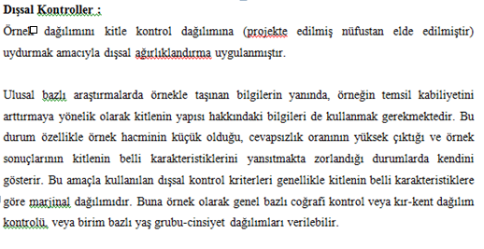
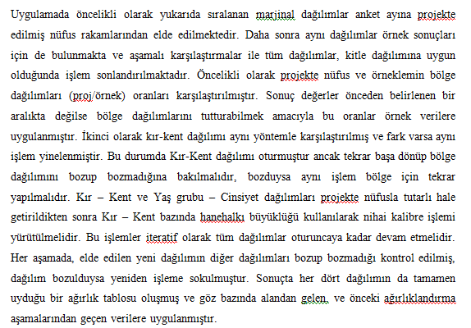
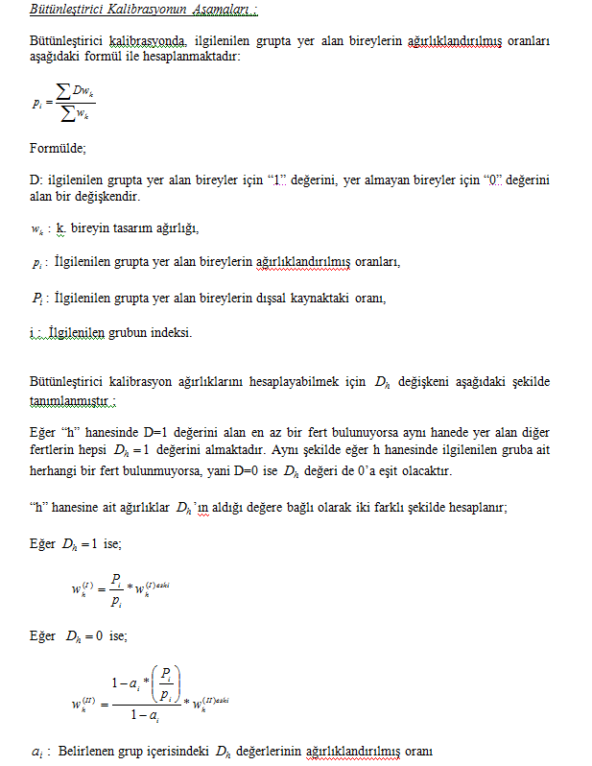
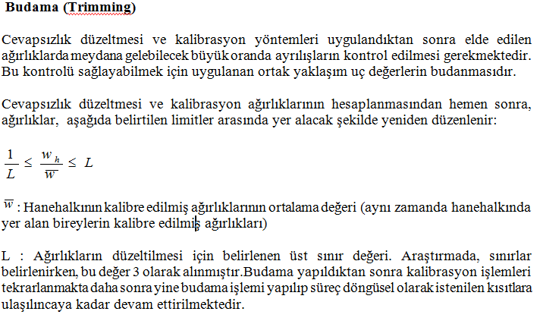
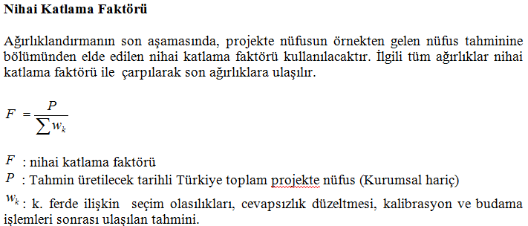
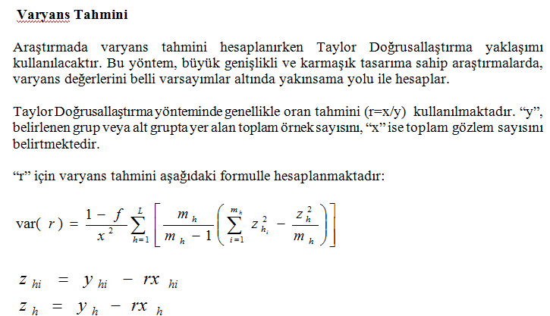
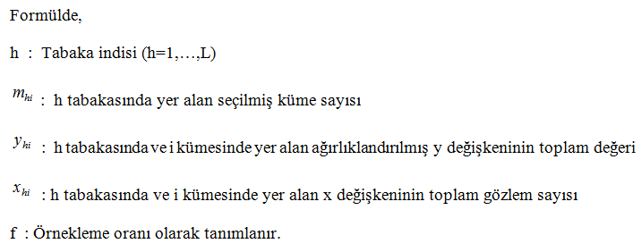
ÖRNEKLEME BİLGİLERİ

 | 20- ÖRNEKLEME YÖNTEMİ | : |  | Basit Rasgele Örnekleme

 |  |  |  | Tabakalı Örnekleme

 |  |  |  | Tabakalı Küme Örneklemesi

 |  |  | X | Çok Aşamalı Tabakalı Küme Örneklemesi

 |  |  |  | Diğer

 | PSU | : | Ortalama 100 hane adresi içerecek şekilde oluşturulan kümeler(bloklar)'ın içinden seçilen kümeler(bloklar)
 | (Birincil Örnekleme Birimi)

 | FSU | : | Seçilen kümelerden(bloklardan) sistematik olarak seçilen hane adresleri
 | (Nihai Örnekleme Birimi)

 | Birinci Aşama Seçim Yöntemi | : | Büyüklüğüne Orantılı Seçim Yöntemi (PPS)

 | Nihai Aşama Seçim Yöntemi | : | Sistematik Seçim Yöntemi

 | Küme / Rotasyon Bilgileri | : | Eski idari bölünüş ve 2014 yılı yeni idari bölünüşü kır kent ayrımları göz önüne alınarak Kent-kent, kır-kent, kır-kır şeklinde tabakalama yapılmıştır. İlk aşamada; toplam 947 küme “birinci aşama örneklem birimi” olarak seçilmiştir. Seçilen kümenin 711'i kent-kent, ise 118'i kent-kır ve 118'i kır-kır olan yerleşim yerlerinden oluşmaktadır. İkinci aşamada; “ikinci aşama örnekleme birimi” olarak kent ve kıra ait 947 kümenin her birinden 10 adres örneğe seçilerek toplam örnek hacmi olarak 9470 hane adresine ulaşılmıştır.

 | 21- ÖRNEK DAĞITIM YÖNTEMİ | : |  | Eşit dağıtım

 |  |  |  | Uzlaşık dağıtım

 |  |  |  | Oransal dağıtım

 |  |  |  | Optimal dağıtım

 |  |  |  | Karekök dağıtım

 |  |  |  | Diğer

 | Açıklamalar | :

ÖRNEKLEME BİLGİLERİ (Devam)

 | 22- TAHMİN ve NOTASYONLAR | : | 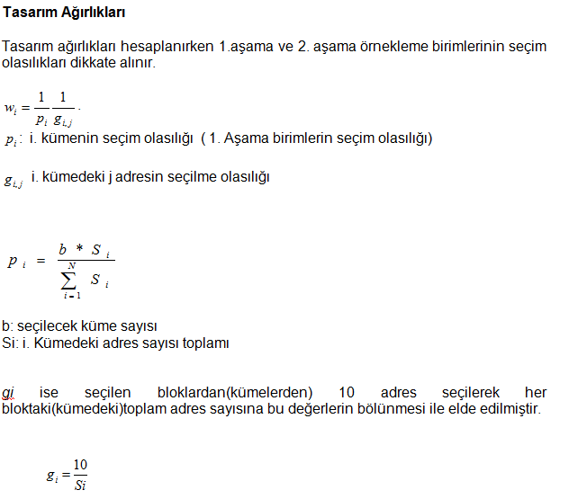 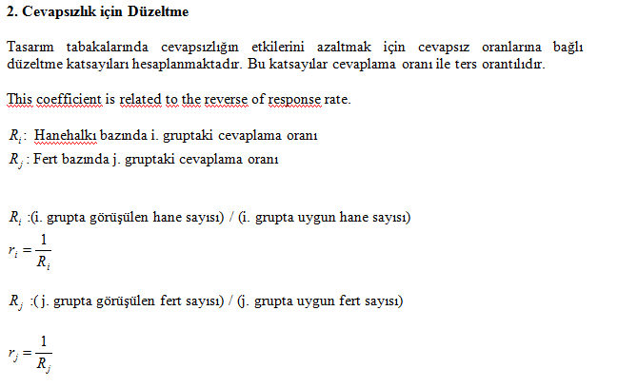 AĞIRLIKLANDIRMA 1-Seçim olasılıklarının tersi tasarım ağırlıkları verecektir. 2-Kapsam hatalarının ağırlığıyla birlikte dışarıda bırakılması 3-Cevapsızlık düzeltmesinin yapılması 4-Yardımcı değişken olarak projekte nüfus değerleri kullanılarak gerekli düzeltmelerin yapılmasıyla nihai ağırlık katsayılarına ulaşılacaktır. Bu doğrultuda örneklem dağılımını kitlenin dağılımına benzetmek amacıyla kalibrasyon ve trimming(budama) işlemleri gerçekleştirilmektedir. 1.Tasarım Ağırlıkları

